Sheet1
納品時の注意：下記イメージ図のように2ページ×4のデータ(.ai、.jpg、.png)に分けて納品をお願いします。

裏表紙 |  | 表紙
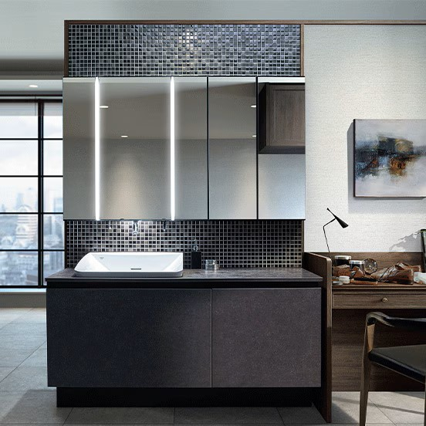

ホームページ
無料相談はこちら
"Serenia"（セレニア）
洗練された美しさ

0120-409-247
住まいに贅沢を。

受付時間 10:00~18:00（年末年始を除く）
左記のままだとシンプルすぎるので、背景やイラスト、フォントやサイズ感、文字の太さなど含め、デザイン案をいただけますと幸いです。
トイレと洗面台の写真は掲載してください。

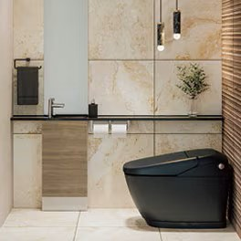

所在地
〒177-0042 東京都練馬区下石神井4-1-5 ビームス下石神井2F

新しい暮らしの一歩を共に
株式会社ミナト

株式会社ミナト

p.1 |  | p.2
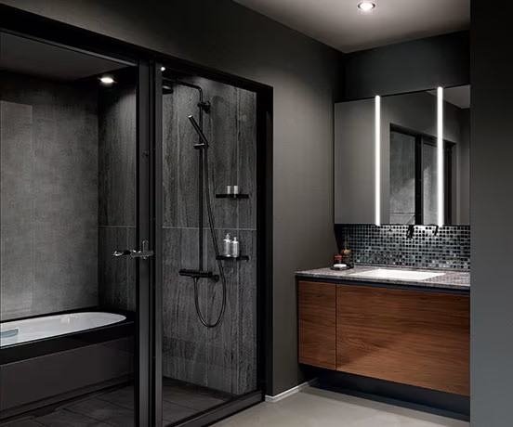
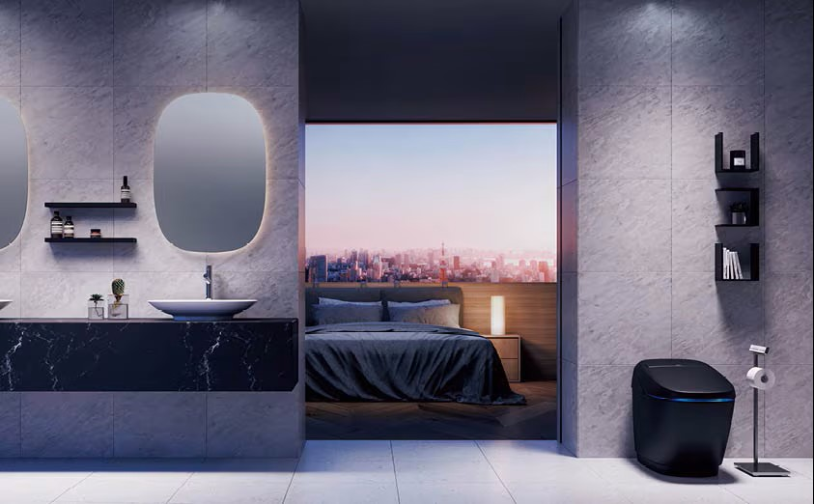

細部まで考え抜かれた
優美なデザイン。
一日の始まりにふさわしい
ラグジュアリーな空間を。

"Serenia" とは？
（セレニア）
写真とテキストとテキストの位置は左記のイメージです。
フォントやサイズ感、文字の太さなどは高級感のあるデザインにしてください。
"Serenia"は、ミナトが提供する
トイレと洗面の空間リフォームに
特化した新ブランドです。 「洗練された美しき住まいに贅沢を」
というコンセプトのもと、
使いやすさと美しさを兼ね備えた製品を
お届けします。

日々の暮らしを美しく彩る、

 | 1 |  | 2

p.3 |  | p.4
洗面化粧台ラインナップ
[ルミシス]プレミアムドレッサー 洗面化粧台

写真セット間口：W1,230mm 扉カラー：グロスウッドダーク カウンターカラー：ラピシアロレックグレー バックパネル：雪華ブラック
"バスルームと一体感のある洗面空間"
写真セット間口：W2,100mm 扉カラー：ウォルナット カウンターカラー：パールブラック
"美しいホテルのような洗面に"
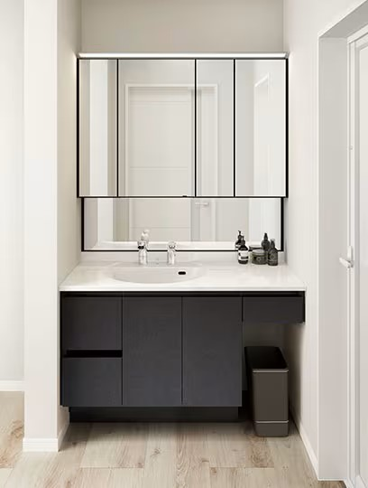
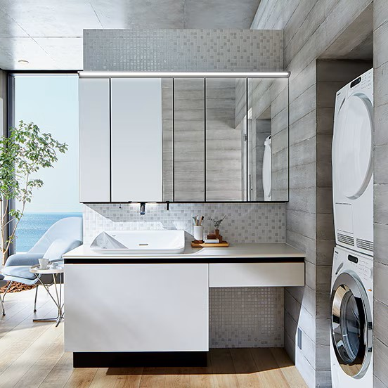
写真セット間口：W1,650mm 扉カラー：サテンベージュ カウンターカラー：ラピシアクロスベージュ
バックパネル：ニュアンスミックスホワイト
"趣味もくつろぎも一つの洗面空間で"
写真セット間口：W1,230mm 扉カラー：グレインブラック カウンターカラー：ピュアホワイト バックパネル：ミラー
"コンパクトな空間でも
フルサイズのゆったり洗面"

左記のままだとシンプルすぎるので、背景やイラスト、フォントやサイズ感、文字の太さや色など含め、デザイン案をいただけますと幸いです。
洗面台の写真は左記のものを掲載してください。

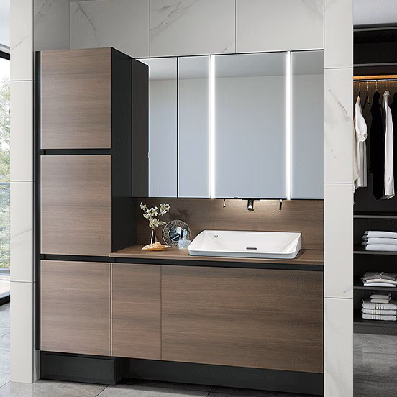

 |  |  |  | ミラーキャビネット | 4面鏡（上部ライン照明付き） キレイアップ水栓：タッチレス水栓 | ¥341,000

 |  |  |  | バックパネル | 雪華ブラック | ¥108,000
 |  |  |  | ベースセット （ボウル一体タイプ） | フルセット・フルスライドタイプ スクエアボウルカウンター | ¥417,000

 |  |  |  | 写真セット合計 |  | ¥866,000
 | 3 |  | 4
 |  |  |  | ミラーキャビネット | 4面鏡（上部ライン照明付き） キレイアップ水栓：タッチレス水栓 | ¥231,000

 |  |  |  | ベースセット （ボウル一体タイプ） | セミオープンセット・引出しタイプ サークルボウルカウンター デッキ水栓：シングルレバーシャワー水栓 | ¥431,000

 |  |  |  | 写真セット合計 |  | ¥662,000

p.5 |  | p.6
トイレ ラインナップ
［サティス］シャワートイレ一体型便器（タンクレス）

"美しさと機能性が融合する、理想の空間へ"
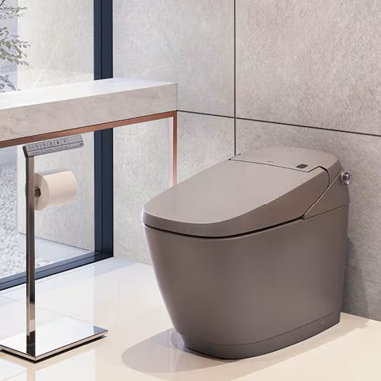
"ワンランク上のトイレリフォーム"

サティスXタイプ 便器：\274,000 サティスXタイプ 機能部：\323,000
手洗器・キャビネットセット：\110,000
カウンター：\155,000
スリムミラー：\26,700
タオルリング：\20,200
合計：\908,900（税別）
サティスXタイプ
サティスGタイプ
サティスGタイプ 便座：\217,000 サティスGタイプ 機能部：\330,000
手洗器・波加工シリーズ：\50,000
水栓器具：\166,000
排水器具：\18,500
止水栓：\8,000
リモコンスタンド：\66,800
合計：\756,300（税別）

左記のままだとシンプルすぎるので、背景やイラスト、フォントやサイズ感、文字の太さなど含め、デザイン案をいただけますと幸いです。
トイレの写真は左記のものを掲載してください。

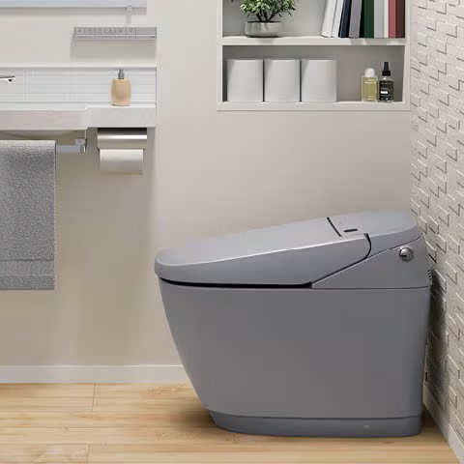
"生活に寄り添う先進機能"
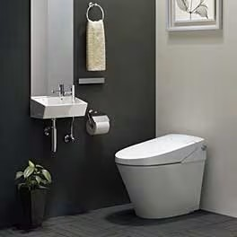
"家族みんなが嬉しい、使いやすさと心地よさ"
サティスGタイプ
サティスSタイプ

サティスGタイプ 便器：\217,000 サティスGタイプ 機能部：\330,000
オールインワン手洗：\135,300
デザインミラー(防錆)：\40,200
合計：\722,500（税別）
サティスSタイプ 便器：\69,000 サティスSタイプ 機能部：\307,000
オールインワン手洗：\90,700
スペアペーパーホルダー：\11,000
合計：\477,700（税別）

 | 5 |  | 6

